Organ parti kön
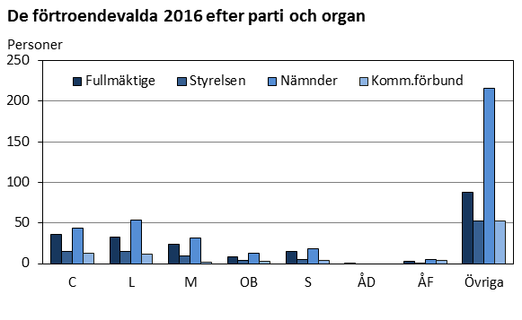
Ålands statistik- och utredningsbyrå
Förtroendevalda 2012 efter typ av organ, parti och kön
 |  |  |  | Nämnd
Parti Kön | Totalt | Kommun- fullmäktige | Kommun- styrelsen | Bibl-, kultur- fritids- nämnd | Byggnads-, teknisk-, miljö- nämnd | Närings- o lantbruks- nämnd | Skol- och bildnings- nämnd | Social- o omsorgs- nämnd | Repr. i kommunal- förbund
Totalt | 824 | 208 | 98 | 69 | 135 | 31 | 92 | 91 | 100
C | 131 | 39 | 16 | 8 | 22 | 3 | 13 | 12 | 18
L | 110 | 34 | 14 | 10 | 15 | - | 10 | 10 | 17
M | 37 | 12 | 5 | 2 | 8 | - | 2 | 4 | 4
OB | 71 | 24 | 9 | 5 | 16 | 2 | 4 | 7 | 4
S | 53 | 17 | 7 | 5 | 8 | - | 5 | 5 | 6

ÅF | 11 | 3 | 2 | - | 4 | - | 1 | - | 1
Övriga | 411 | 79 | 45 | 39 | 62 | 26 | 57 | 53 | 50
Kvinnor | 368 | 74 | 47 | 35 | 58 | 12 | 48 | 49 | 45
C | 48 | 13 | 7 | 5 | 8 | - | 7 | 4 | 4
L | 52 | 13 | 7 | 6 | 8 | - | 5 | 6 | 7
M | 12 | - | 3 | 1 | 4 | - | 1 | 2 | 1
OB | 32 | 9 | 4 | 3 | 5 | 1 | 3 | 5 | 2
S | 26 | 7 | 4 | 3 | 4 | - | 1 | 3 | 4

ÅF | 2 | - | - | - | 1 | - | - | - | 1
Övriga | 196 | 32 | 22 | 17 | 28 | 11 | 31 | 29 | 26
Män | 456 | 134 | 51 | 34 | 77 | 19 | 44 | 42 | 55
C | 83 | 26 | 9 | 3 | 14 | 3 | 6 | 8 | 14
L | 58 | 21 | 7 | 4 | 7 | - | 5 | 4 | 10
M | 25 | 12 | 2 | 1 | 4 | - | 1 | 2 | 3
OB | 39 | 15 | 5 | 2 | 11 | 1 | 1 | 2 | 2
S | 27 | 10 | 3 | 2 | 4 | - | 4 | 2 | 2

ÅF | 9 | 3 | 2 | - | 3 | - | 1 | - | -
Övriga | 215 | 47 | 23 | 22 | 34 | 15 | 26 | 24 | 24
Källa: Ålands kommunförbund, kommunerna
Senast uppdaterad 22.1.2013

